Hoja1
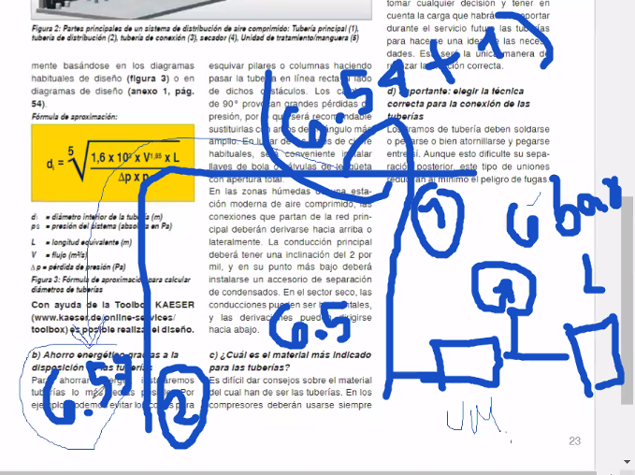
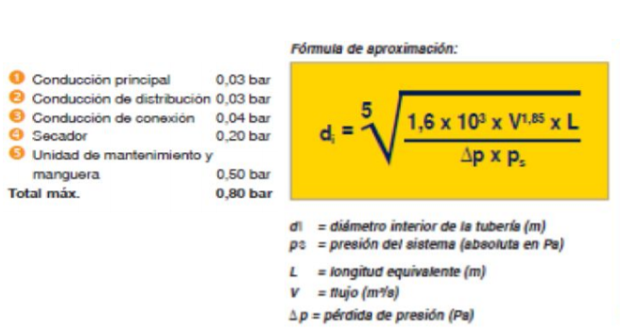

Tramo | Caudal Nominal CFM | Caudal (m^3/s) | Longitud (m) | Longitud equivalente de accesorios (m) | Longitud total (m) | Presión inicial (bar) | Presión final (bar) | delta P | Diámetro (mm) | Diámetro comercial (plg) |  | CONSUMOS | CFM | %USO | F.S. | Q
2 a 1 | 30.00 | 0.01415841 | 17.56 | NA | 28.096 | 7.57 | 7.54 | 0.03 | 23.723831338 | 1" |  | EMBALAJE1 | 50 | 0.8 | 0.94 | 37.6
4 a 2 | 90.00 | 0.04247523 | 19.96 | NA | 31.936 | 7.6 | 7.57 | 0.03 | 36.517694793 | 1 1/2 " |  | EMBALAJE 2 | 50 | 0.8 | 0.94 | 37.6
4 a 3 | 60.00 | 0.02831682 | 20.4 | NA | 32.64 | 7.6 | 7.57 | 0.03 | 31.567741733 | 1 1/4" |  | ARMADO Y DESARMADO | 60 | 0.1 | 1 | 6 |  | Coeficiente por fugas | Coeficiente por ampliaciones
7 a 4 | 150.00 | 0.07079205 | 14.77 | NA | 23.632 | 7.63 | 7.6 | 0.03 | 41.503927375 | 2" |  | LIJADORA | 30 | 0.4 | 1 | 12
6 a 5 | 50.00 | 0.02359735 | 16.92 | NA | 27.072 | 7.6 | 7.57 | 0.03 | 28.425001222 | 1 1/4" |  | SAND BLASTING | 60 | 0.2 | 1 | 12 |  |  |  | QN
7 a 6 | 100.00 | 0.0471947 | 8.17 | NA | 13.072 | 7.63 | 7.6 | 0.03 | 31.732459969 | 1 1/4" |  |  | 250 |  |  | 105.2 | CFM | 1.1 | 1.5 | 173.58 | CFM
8 a 7 | 250.00 | 0.11798675 | 7.6 | NA | 12.16 | 7.66 | 7.63 | 0.03 | 43.865087992 | 2" |  |  |  |  |  |  |  |  |  | ft^3 / min
Total |  |  |  | NA |  |  |  |  |  |  |  | Tiempo respuesta | 0.017 | min
 |  |  |  |  |  |  |  |  |  |  |  | Presion final | 7.66 | bar | 111.099108 | psi
 |  |  |  |  |  |  |  |  |  |  |  | Presion inicial | 7.54 | bar | 109.358652 | psi
 |  |  |  |  |  |  |  |  |  |  |  | Volumen deposito | 24.5905 | m^3

 |  |  |  |  |  |  |  |  |  |  |  | Caudal de aire requerido | 173.58 | cfm
 |  |  |  |  |  |  |  |  |  |  |  | Velocidad del aire | 1 | ft/s
 |  |  |  |  |  |  |  |  |  |  |  | Diametro nominal | 17.259218928 | in

 |  |  |  |  |  |  |  |  |  |  | En cada etapa se pierde presion por lo que se le tiene q ir sumando a cada tramo

